Obliczanie sumy kontrolnej
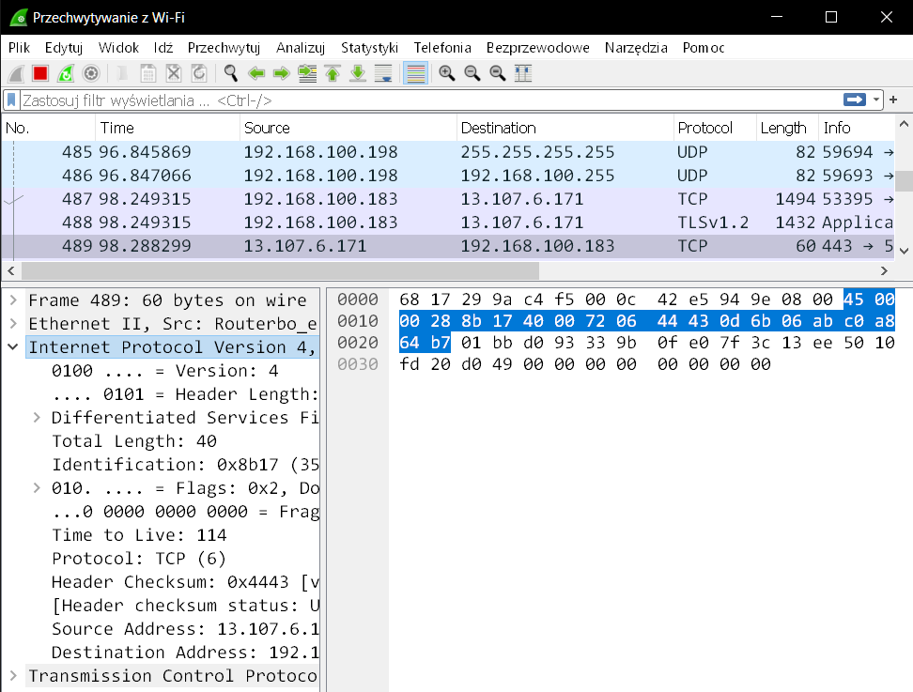
Version |  |  |  | IHL |  |  |  | ToS |  |  |  |  |  |  |  | Total Length
0 | 1 | 0 | 0 | 0 | 1 | 0 | 1 | 0 | 0 | 0 | 0 | 0 | 0 | 0 | 0 | 0 | 0 | 0 | 0 | 0 | 0 | 0 | 0 | 0 | 0 | 1 | 0 | 1 | 0 | 0 | 0
ID |  |  |  |  |  |  |  |  |  |  |  |  |  |  |  | Flags |  |  | Fragment Offset
1 | 0 | 0 | 0 | 1 | 0 | 1 | 1 | 0 | 0 | 0 | 1 | 0 | 1 | 1 | 1 | 0 | 1 | 0 | 0 | 0 | 0 | 0 | 0 | 0 | 0 | 0 | 0 | 0 | 0 | 0 | 0
TTL |  |  |  |  |  |  |  | Protocol |  |  |  |  |  |  |  | Header Checksum
0 | 1 | 1 | 1 | 0 | 0 | 1 | 0 | 0 | 0 | 0 | 0 | 0 | 1 | 1 | 0 | 0 | 1 | 0 | 0 | 0 | 1 | 0 | 0 | 0 | 1 | 0 | 0 | 0 | 0 | 1 | 1
Source IP Address
0 | 0 | 0 | 0 | 1 | 1 | 0 | 1 | 0 | 1 | 1 | 0 | 1 | 0 | 1 | 1 | 0 | 0 | 0 | 0 | 0 | 1 | 1 | 0 | 1 | 0 | 1 | 0 | 1 | 0 | 1 | 1
Destination IP Address
1 | 1 | 0 | 0 | 0 | 0 | 0 | 0 | 1 | 0 | 1 | 0 | 1 | 0 | 0 | 0 | 0 | 1 | 1 | 0 | 0 | 1 | 0 | 0 | 1 | 0 | 1 | 1 | 0 | 1 | 1 | 1

Przykład: |  |  | 4500 |  | 0028 |  | 8b17 |  | 4000 |  | 7206 |  | 4443 |  | 0d6b |  | 06ab |  | c0a8 |  | 64b7

1) Dodawanie:

 | Version |  |  |  | IHL |  |  |  | ToS
 | 0 | 1 | 0 | 0 | 0 | 1 | 0 | 1 | 0 | 0 | 0 | 0 | 0 | 0 | 0 | 0
 | Total Length
 | 0 | 0 | 0 | 0 | 0 | 0 | 0 | 0 | 0 | 0 | 1 | 0 | 1 | 0 | 0 | 0
 | 0 | 1 | 0 | 0 | 0 | 1 | 0 | 1 | 0 | 0 | 1 | 0 | 1 | 0 | 0 | 0 |  | Pierwszy wynik
 | ID
 | 1 | 0 | 0 | 0 | 1 | 0 | 1 | 1 | 0 | 0 | 0 | 1 | 0 | 1 | 1 | 1 |  | Pierwszy wynik plus następne 16-bitowe słowo
 | 1 | 1 | 0 | 1 | 0 | 0 | 0 | 0 | 0 | 0 | 1 | 1 | 1 | 1 | 1 | 1 |  | Drugi wynik
 | Flags |  |  | Fragment Offset
 | 0 | 1 | 0 | 0 | 0 | 0 | 0 | 0 | 0 | 0 | 0 | 0 | 0 | 0 | 0 | 0 |  | Drugi wynik plus następne 16-bitowe słowo
1 | 0 | 0 | 0 | 1 | 0 | 0 | 0 | 0 | 0 | 0 | 1 | 1 | 1 | 1 | 1 | 1 |  | Jeden nieparzysty bit (przeniesienie), dodaj ten nieparzysty bit do wyniku, ponieważ musimy zachować sumę kontrolną w 16 bitach
 | 0 | 0 | 0 | 1 | 0 | 0 | 0 | 0 | 0 | 1 | 0 | 0 | 0 | 0 | 0 | 0 |  | Trzeci wynik
 | TTL |  |  |  |  |  |  |  | Protocol
 | 0 | 1 | 1 | 1 | 0 | 0 | 1 | 0 | 0 | 0 | 0 | 0 | 0 | 1 | 1 | 0 |  | Trzeci wynik plus następne 16-bitowe słowo
 | 1 | 0 | 0 | 0 | 0 | 0 | 1 | 0 | 0 | 1 | 0 | 0 | 0 | 1 | 1 | 0 |  | Czwarty wynik
 | Source IP Address - 1
 | 0 | 0 | 0 | 0 | 1 | 1 | 0 | 1 | 0 | 1 | 1 | 0 | 1 | 0 | 1 | 1 |  | Czwarty wynik plus następne 16-bitowe słowo
 | 1 | 0 | 0 | 0 | 1 | 1 | 1 | 1 | 1 | 0 | 1 | 1 | 0 | 0 | 0 | 1 |  | Piąty wynik // cs = (0xFFFF & cs) + cs>>16
 | Source IP Address - 2
 | 0 | 0 | 0 | 0 | 0 | 1 | 1 | 0 | 1 | 0 | 1 | 0 | 1 | 0 | 1 | 1 |  | Piąty wynik plus następne 16-bitowe słowo
 | 1 | 0 | 0 | 1 | 0 | 1 | 1 | 0 | 0 | 1 | 0 | 1 | 1 | 1 | 0 | 0 |  | Szósty wynik
 | Destination IP Address - 1
 | 1 | 1 | 0 | 0 | 0 | 0 | 0 | 0 | 1 | 0 | 1 | 0 | 1 | 0 | 0 | 0 |  | Szósty wynik plus następne 16-bitowe słowo
1 | 0 | 1 | 0 | 1 | 0 | 1 | 1 | 1 | 0 | 0 | 0 | 0 | 0 | 1 | 0 | 0 |  | Znowu przeniesienie, więc dodajemy (jak wcześniej)
 | 0 | 1 | 0 | 1 | 0 | 1 | 1 | 1 | 0 | 0 | 0 | 0 | 0 | 1 | 0 | 1 |  | Siódmy wynik
 | Destination IP Address - 2
 | 0 | 1 | 1 | 0 | 0 | 1 | 0 | 0 | 1 | 0 | 1 | 1 | 0 | 1 | 1 | 1 |  | Siódmy wynik plus następne 16-bitowe słowo
 | 1 | 0 | 1 | 1 | 1 | 0 | 1 | 1 | 1 | 0 | 1 | 1 | 1 | 1 | 0 | 0 |  | Znowu przeniesienie, więc dodajemy (jak wcześniej)
 |  |  |  |  |  |  |  |  |  |  |  |  |  |  |  |  |  | Ostateczny wynik
2) Negacja:

 | 0 | 1 | 0 | 0 | 0 | 1 | 0 | 0 | 0 | 1 | 0 | 0 | 0 | 0 | 1 | 1 |  | Suma kontrolna

 | 4 |  |  |  | 4 |  |  |  | 4 |  |  |  | 3 |  |  |  |  | Szesnastkowa suma kontrolna

